Sheet1
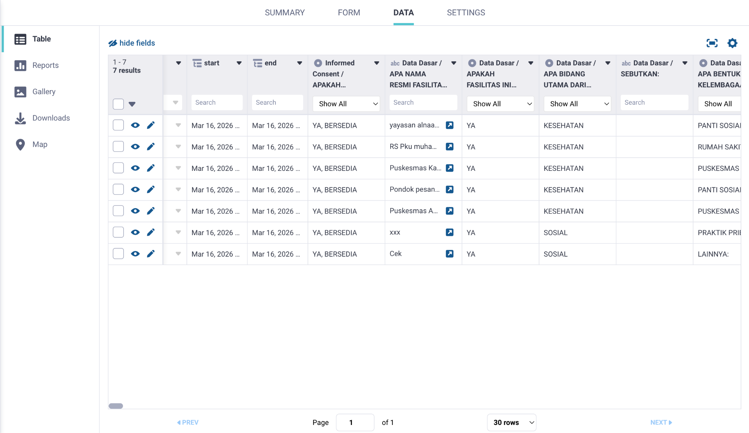
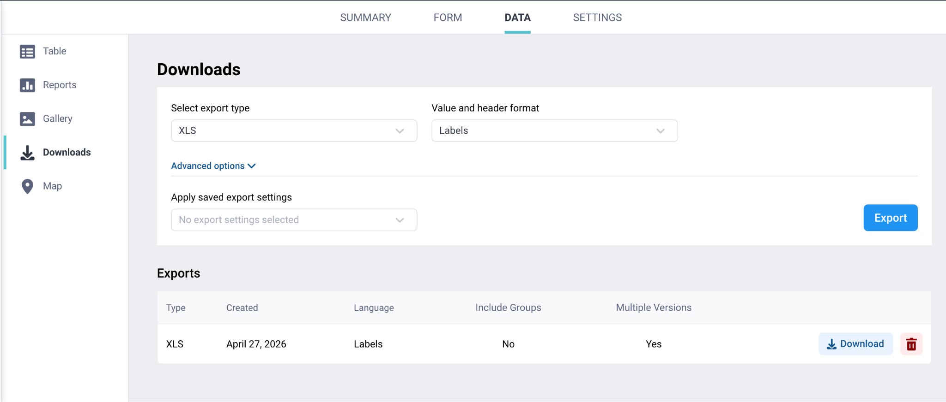
ID SURVEY | TGL SURVEY | FASILITAS | ENUM | LOGITUDE | LATITUDE | Q1 | Q2 | Q3 | Q4 | Q5 | Q6 | Q7 | Q8 | Q9 | Q10 | Q11 | Q12 | Q13 | Q14 | Q15 | Q16 | QL1 | QL2 | RQ1 | RQ2 | RQ3 | RQ4 | RQA | RQB | RQC | RQD | RQE | RQF1 | RQF | RQG | RQH | RQI | RQJ | RQK | RQL | RQ5 | RQ6 | RQ7 | RQ8 | RQ9 | RQ10 | RQ11 | RQ12 | RQ13 | RQA | RQB | RQC | RQD | RQE | RQF1 | RQF | RQG | RQH | RQI | RQJ | RQK | RQL | DQ1 | DQ2 | DQ3 | DQ4 | DQA | DQB | DQC | DQD | DQE | DQF | DQG | DQH | DQI | DQJ | DQK | DQL | DQM | DQN | DQ5 | DQ6 | DQ7 | DQ8 | DQA | DQB | DQC | DQD | DQE | DQF | DQG | DQH | DQI | DQJ | DQK | DQL | DQM | DQN | DQ9 | DQ10 | DQ11 | DQA | DQB | DQC | DQD | DQE | DQF | DQG | DQH | DQI | DQJ | DQK | DQL | DQM | DQN | DQ12 | DQ13 | DQA | DQB | DQC | DQD | DQE | DQF | DQG | DQH | DQI | DQJ | DQK | DQL | DQM | DQN | DQA | DQB | DQC | DQD | DQE | DQF | DQG | DQH | DQI | DQJ | DQK | DQL | DQM | DQN | DQA | DQB | DQC | DQD | DQE | DQF | DQG | DQH | DQI | DQJ | DQK | DQL | DQM | DQN | DQA | DQB | DQC | DQD | DQE | DQF | DQG | DQH | DQI | DQJ | DQK | DQL | DQM | DQN | DQ14 | DQA | DQB | DQC | DQD | DQE | DQF | DQG | DQH | DQI | DQJ | DQK | DQL | DQM | DQN | DQA | DQB | DQC | DQD | DQE | DQF | DQG | DQH | DQI | DQJ | DQK | DQL | DQM | DQN | DQA | DQB | DQC | DQD | DQE | DQF | DQG | DQH | DQI | DQJ | DQK | DQL | DQM | DQN | DQA | DQB | DQC | DQD | DQE | DQF | DQG | DQH | DQI | DQJ | DQK | DQL | DQM | DQN | DQ15 | DQA | DQB | DQC | DQD | DQE | DQF | DQG | DQH | DQI | DQJ | DQK | DQL | DQM | DQN

Keterangan:
 | Export data degan menyertakan seluruh field dalam kuesioner, jika tidak ada isinya karena skip logic, maka dikosongkan saja dengan tetap menyertakan kolom pada excel
 | Satu Fasilitas yang disurvey menjadi 1 row data
 | File ini adalah contoh untuk data yang diambil VALUE/NILAI-nya, buat pilihan untuk export LABEL-nya juga
 | File ini adalah contoh format, sehingga hanya sampai di Kode Perawatan Harian (D), untuk file hasil exportnya nanti harusnya sampai Kode Informasi (I) di Non Faskes.
 | Kalau bisa dibuat menu baru untuk lihat data di frontend seperti dilihat di screenshot, atau menu download data (export) seperti di KOBO

